Mapa de tagueamento
ID | Tela | Área da tela | Elemento (o que o cliente vê) | Seletor no código | Gesto | Eventos disparados, em ordem | Valores fixos enviados | Observação | Arquivo do print | Print (elemento destacado)
EL-01 | /acesso | Tela inteira | Tela de acesso | [data-page=acesso] | Abrir o app deslogado | page_view | page_path=/acesso · page_type=publico · login_status=logged_out |  | docs/prints/EL-01.jpg | 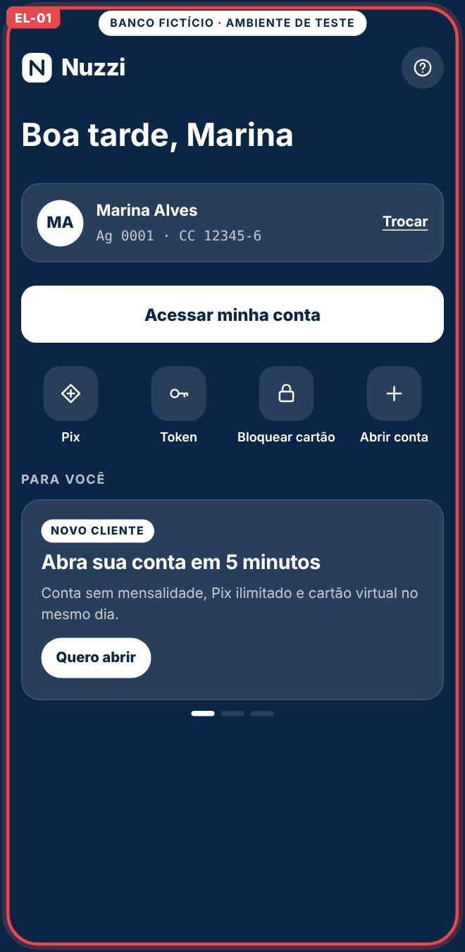
EL-02 | /acesso | Topo | Ícone de ajuda (?) | [data-action=quick_action][data-item=ajuda] | Toque | quick_action | action_id=ajuda · page_path=/acesso |  | docs/prints/EL-02.jpg | 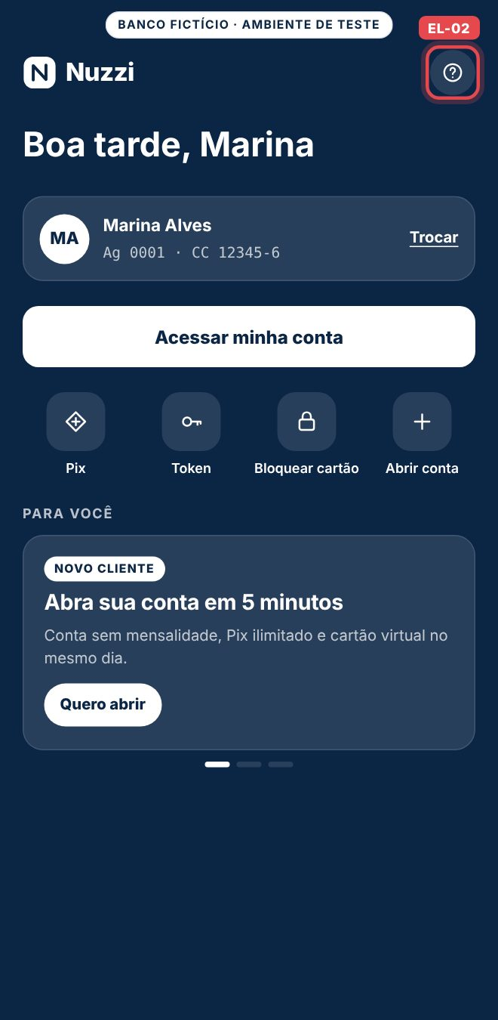
EL-03 | /acesso | Conta salva | Link Trocar | [data-item=trocar_conta] | Toque | quick_action | action_id=trocar_conta · page_path=/acesso |  | docs/prints/EL-03.jpg | 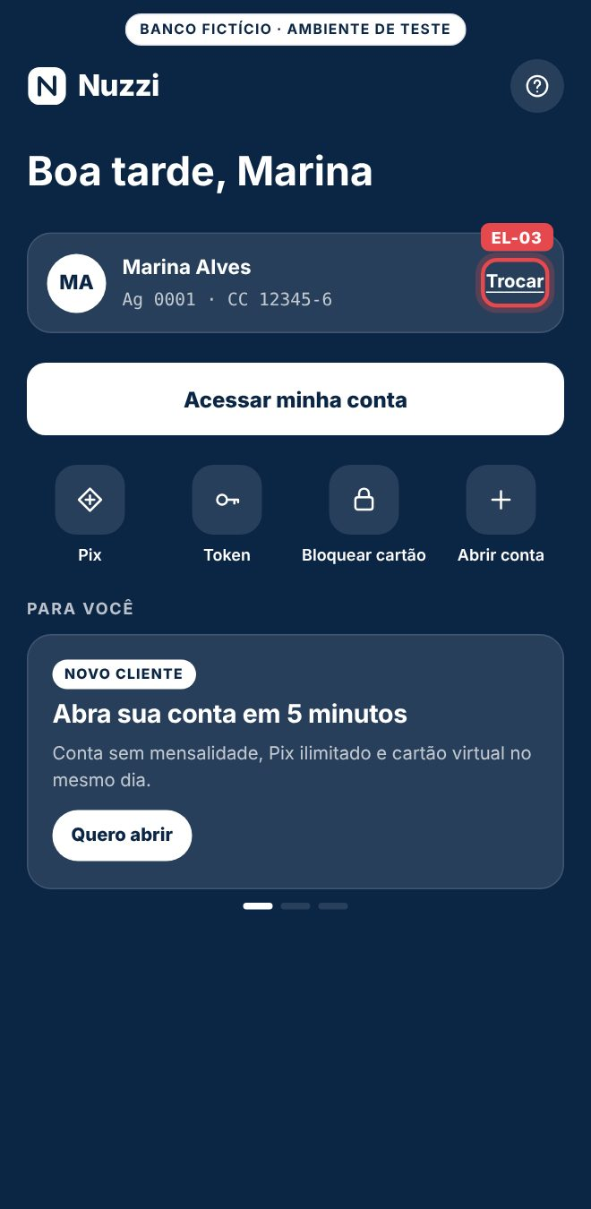
EL-04 | /acesso | Botão principal | Acessar minha conta | [data-track=acesso_entrar] | Toque | select_content → page_view | item_id=acesso_entrar · content_type=cta · depois page_path=/entrar |  | docs/prints/EL-04.jpg | 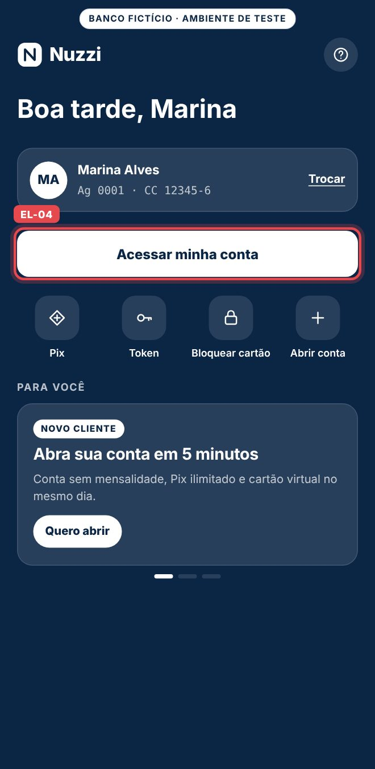
EL-05 | /acesso | Atalhos | Pix | [data-track=acesso_pix] | Toque | select_content → auth_required → page_view | item_id=acesso_pix · target_path=/pix · depois page_path=/entrar | Depois do login, o app abre o Pix direto. | docs/prints/EL-05.jpg | 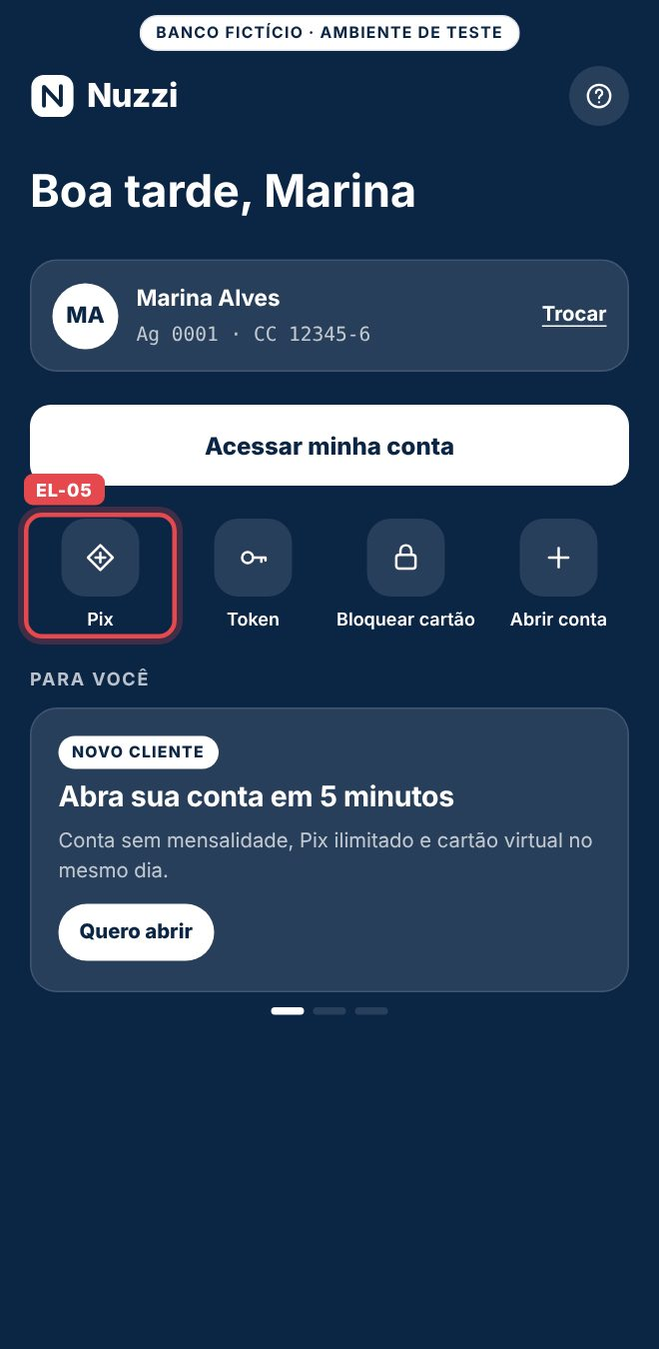
EL-06 | /acesso | Atalhos | Token | [data-item=token] | Toque | quick_action | action_id=token · page_path=/acesso |  | docs/prints/EL-06.jpg | 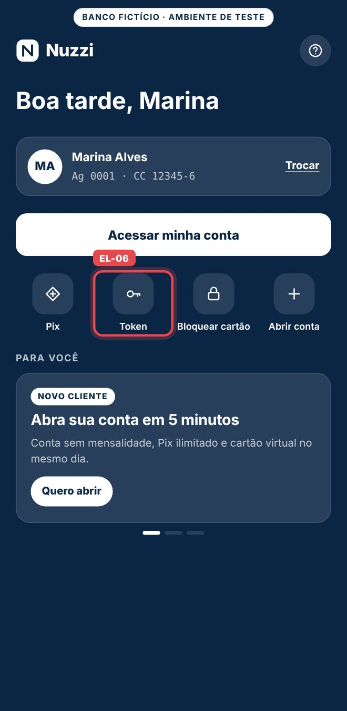
EL-07 | /acesso | Atalhos | Bloquear cartão | [data-item=bloquear_cartao] | Toque | quick_action | action_id=bloquear_cartao · page_path=/acesso | O mesmo action_id existe na tela Cartões; separe por page_path. | docs/prints/EL-07.jpg | 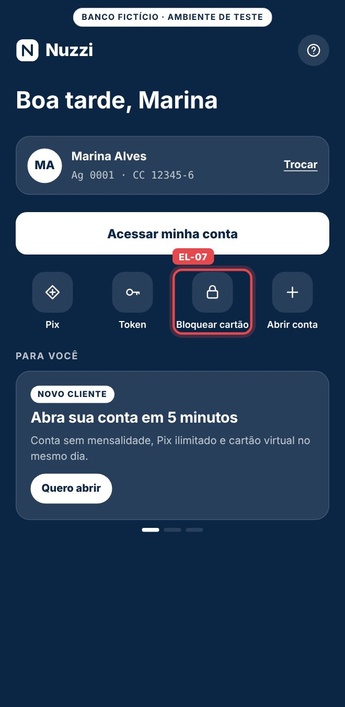
EL-08 | /acesso | Atalhos | Abrir conta | [data-action=lead] | Toque | generate_lead | lead_type=abertura_conta · page_path=/acesso | Sem select_promotion, porque não é banner. | docs/prints/EL-08.jpg | 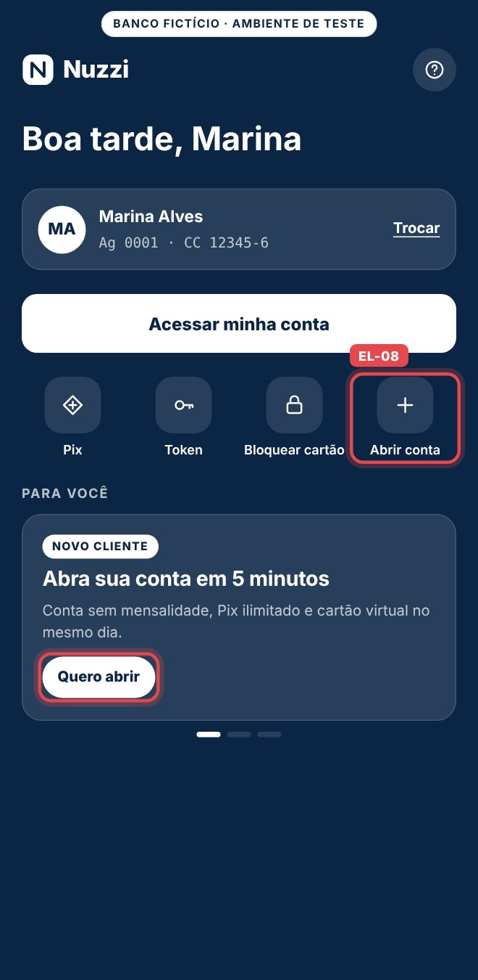
EL-09 | /acesso | Carrossel Para você | Indicadores e arrasto | [data-carousel=acesso_destaques] | Arrastar ou tocar no indicador | carousel_navigate | carousel_id=acesso_destaques · control=arrastar ou indicador |  | docs/prints/EL-09.jpg | 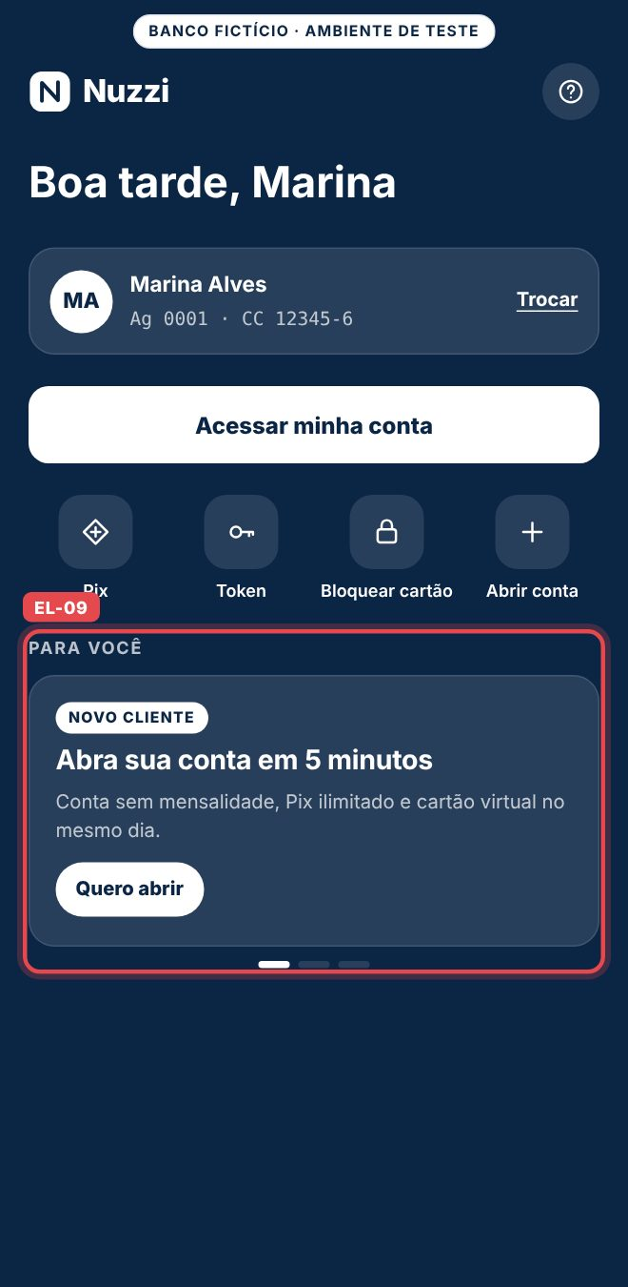
EL-10 | /acesso | Carrossel Para você | Banner Abra sua conta | [data-promo=bnr_abra_conta] | Aparecer 60% na tela | view_promotion | promotion_id=bnr_abra_conta · creative_slot=acesso_destaque_1 |  | docs/prints/EL-10.jpg | 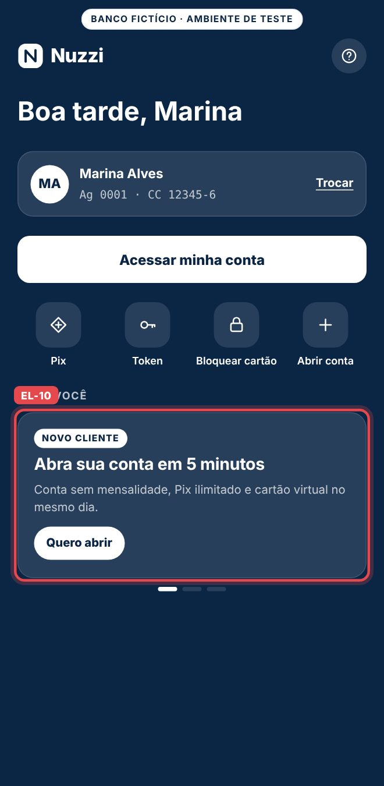
EL-11 | /acesso | Carrossel Para você | Botão Quero abrir | [data-promo=bnr_abra_conta] .promo-cta | Toque | select_promotion → generate_lead | promotion_id=bnr_abra_conta · lead_type=abertura_conta |  | docs/prints/EL-11.jpg | 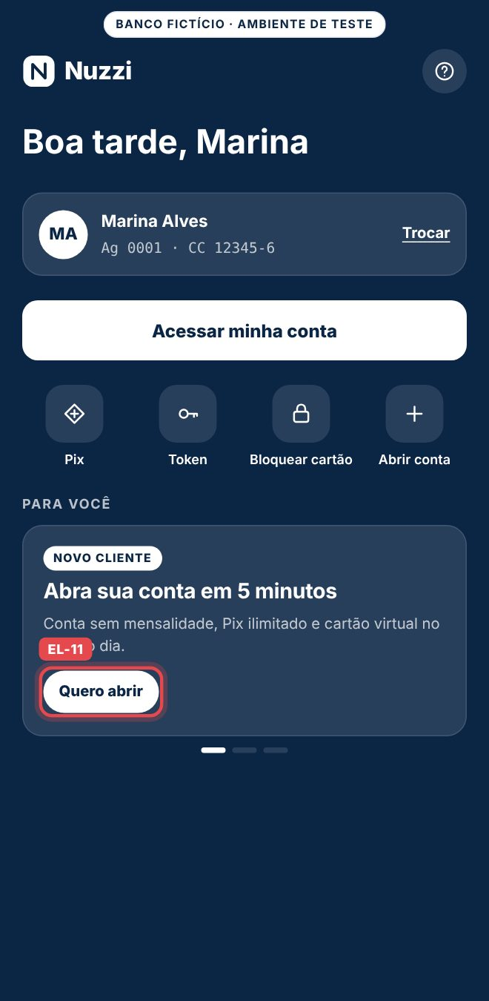
EL-12 | /acesso | Carrossel Para você | Banner Nuzzi Black | [data-promo=bnr_cartao_black] | Aparecer 60% na tela | view_promotion | promotion_id=bnr_cartao_black · creative_slot=acesso_destaque_2 |  | docs/prints/EL-12.jpg | 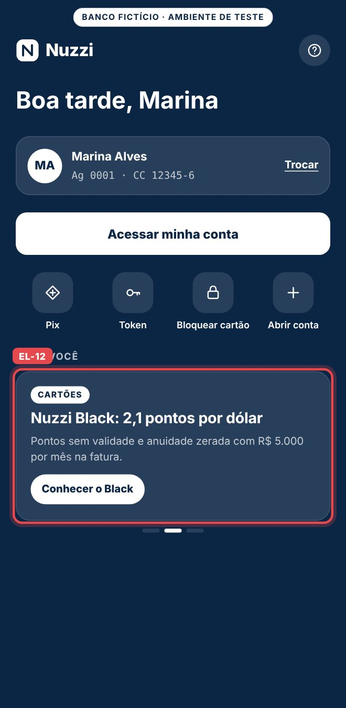
EL-13 | /acesso | Carrossel Para você | Botão Conhecer o Black | [data-promo=bnr_cartao_black] .promo-cta | Toque | select_promotion → auth_required → page_view | promotion_id=bnr_cartao_black · target_path=/cartoes · depois page_path=/entrar |  | docs/prints/EL-13.jpg | 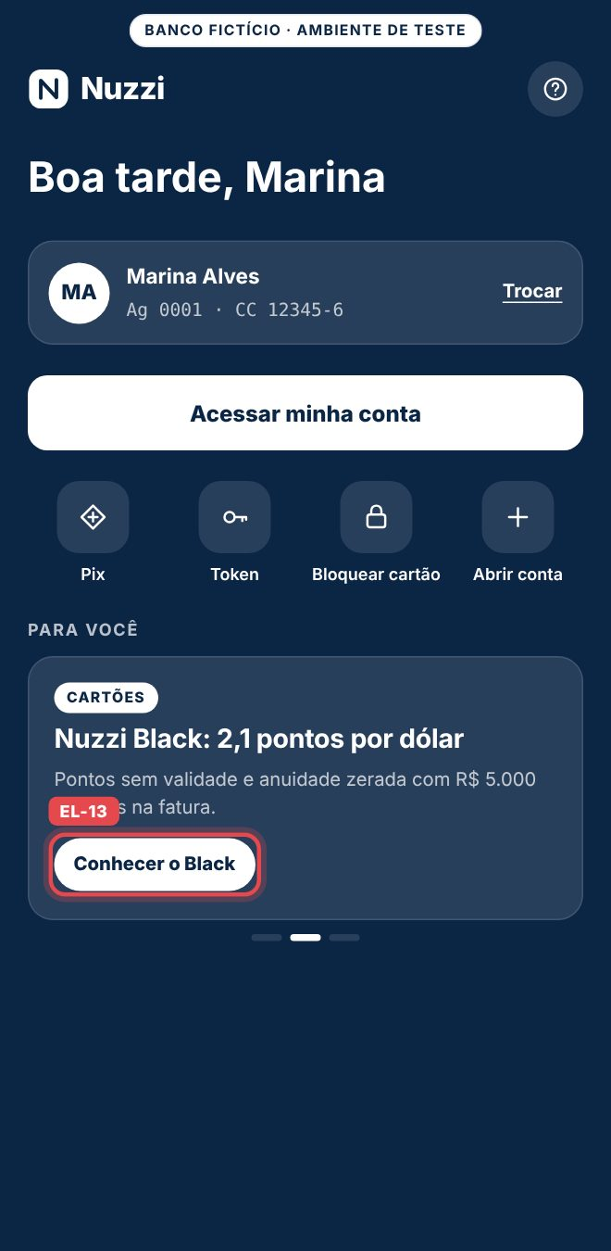
EL-14 | /acesso | Carrossel Para você | Banner CDB 104% do CDI | [data-promo=bnr_cdb_liquidez] | Aparecer 60% na tela | view_promotion | promotion_id=bnr_cdb_liquidez · creative_slot=acesso_destaque_3 |  | docs/prints/EL-14.jpg | 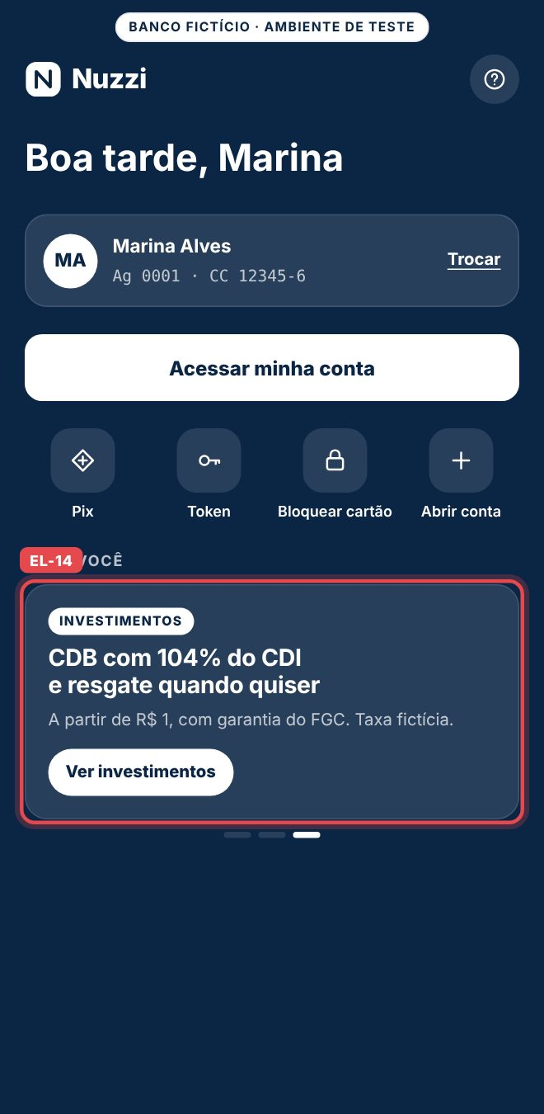
EL-15 | /acesso | Carrossel Para você | Botão Ver investimentos | [data-promo=bnr_cdb_liquidez] .promo-cta | Toque | select_promotion → auth_required → page_view | promotion_id=bnr_cdb_liquidez · target_path=/investimentos · depois page_path=/entrar |  | docs/prints/EL-15.jpg | 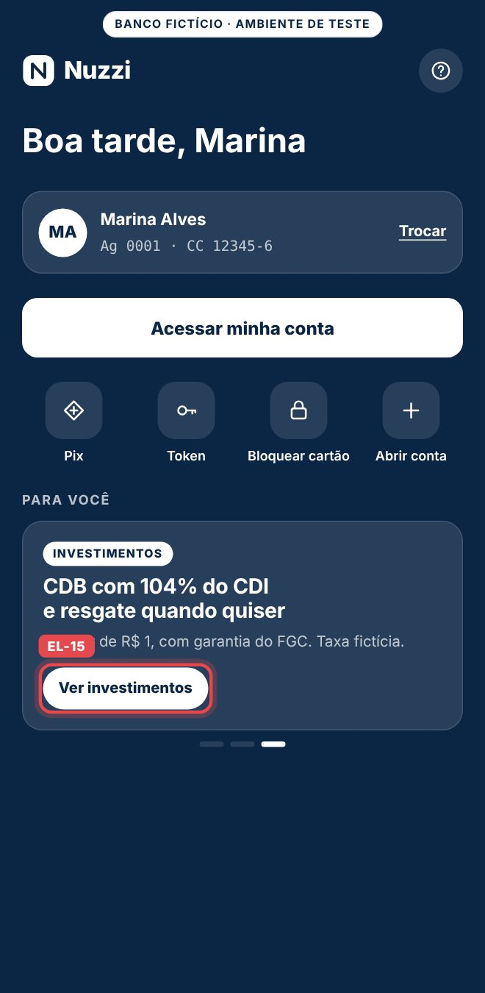
EL-16 | /entrar | Tela inteira | Tela de senha | [data-page=entrar] | Abrir | page_view | page_path=/entrar · page_type=login |  | docs/prints/EL-16.jpg | 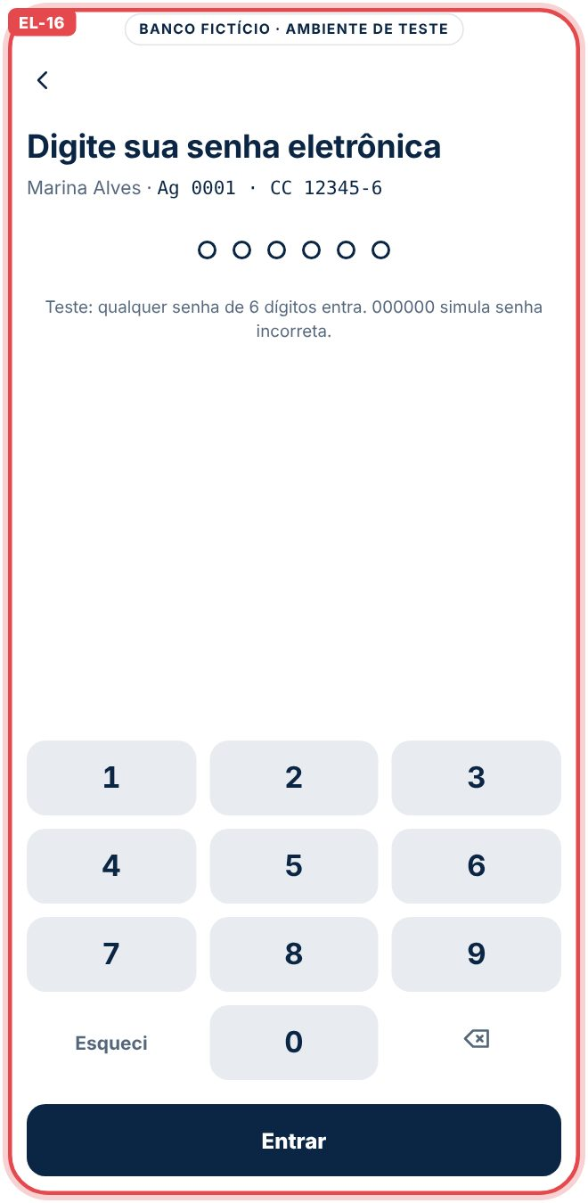
EL-17 | /entrar | Topo | Seta Voltar | [data-track=senha_voltar] | Toque | select_content → page_view | item_id=senha_voltar · link_text=Voltar · depois page_path=/acesso |  | docs/prints/EL-17.jpg | 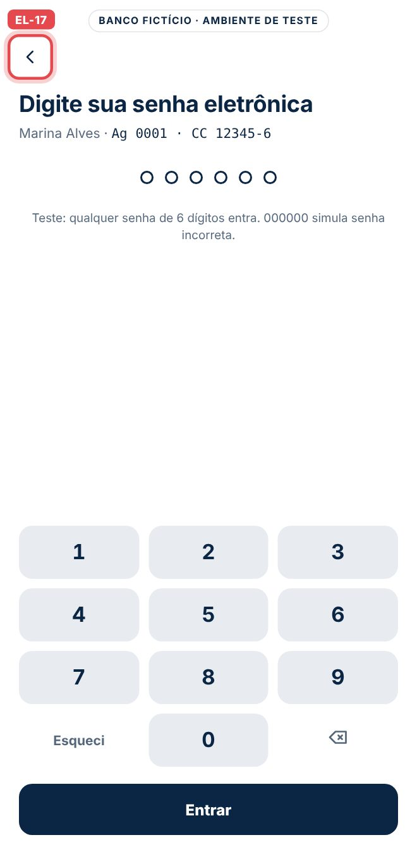
EL-18 | /entrar | Teclado | Teclas de 0 a 9 | #keypad [data-key] | Primeiro dígito | form_start | form_id=login · page_path=/entrar | Só no primeiro dígito de cada visita. | docs/prints/EL-18.jpg | 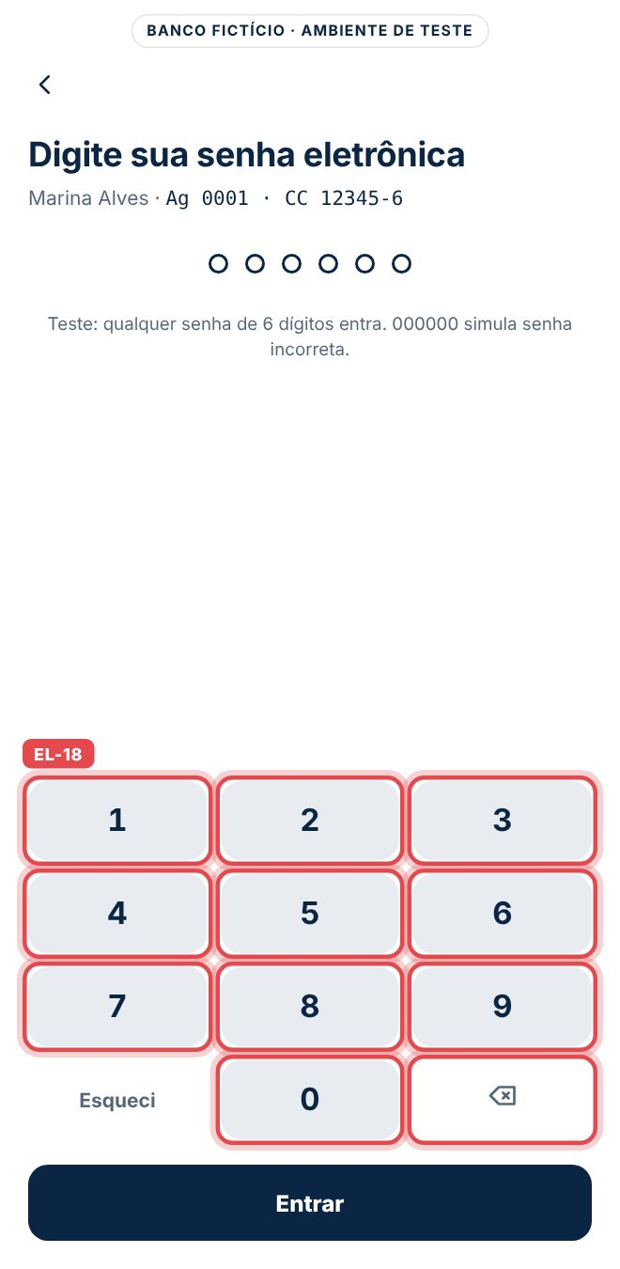
EL-19 | /entrar | Teclado | Esqueci | [data-item=esqueci_senha] | Toque | quick_action | action_id=esqueci_senha · page_path=/entrar |  | docs/prints/EL-19.jpg | 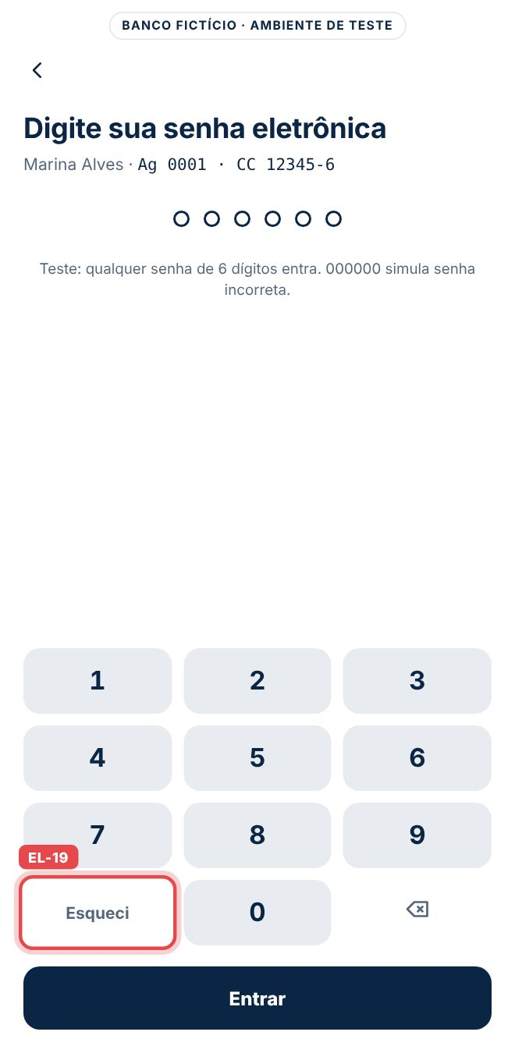
EL-20 | /entrar | Botão | Entrar com menos de 6 dígitos | #btn-entrar | Toque | login_error | form_id=login · error_type=senha_incompleta |  | docs/prints/EL-20.jpg | 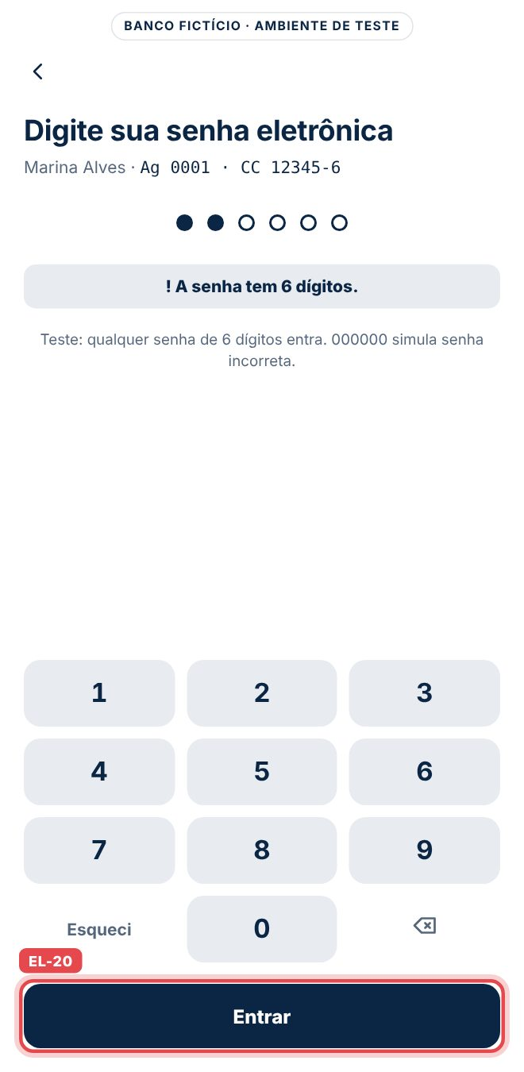
EL-21 | /entrar | Botão | Entrar com 000000 | #btn-entrar | Toque | login_error | form_id=login · error_type=senha_incorreta | Senha de teste que simula erro. | docs/prints/EL-21.jpg | 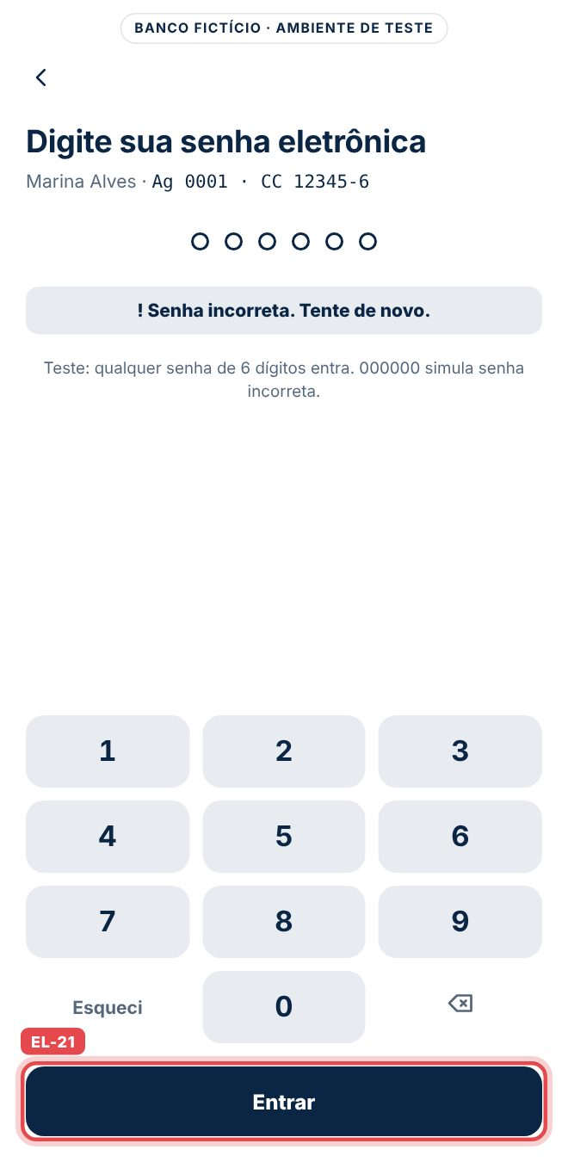
EL-22 | /entrar | Botão | Entrar com 6 dígitos | #btn-entrar | Toque | login → page_view | method=senha_eletronica · user_id=u_8f2c41a9 · depois page_path do destino |  | docs/prints/EL-22.jpg | 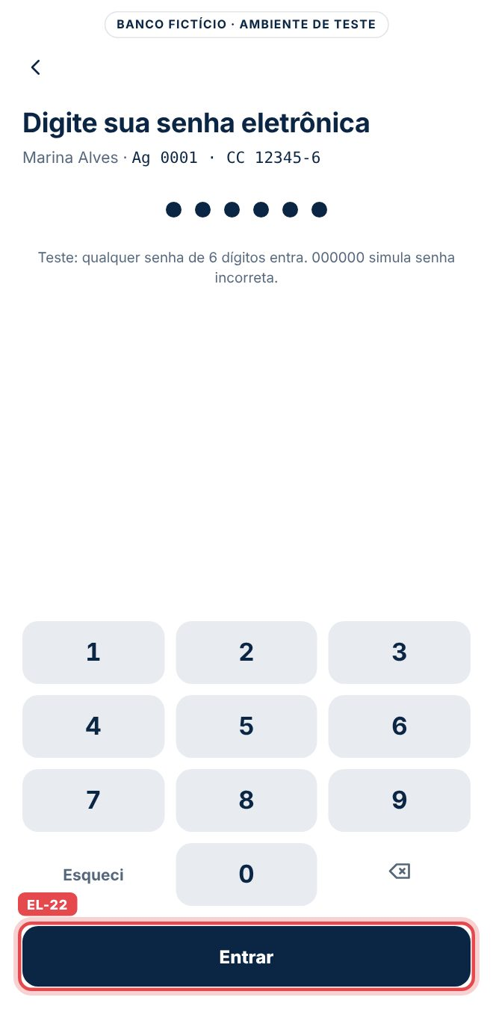
EL-23 | /inicio | Tela inteira | Início | [data-page=inicio] | Abrir | page_view | page_path=/inicio · page_type=area_logada · user_id |  | docs/prints/EL-23.jpg | 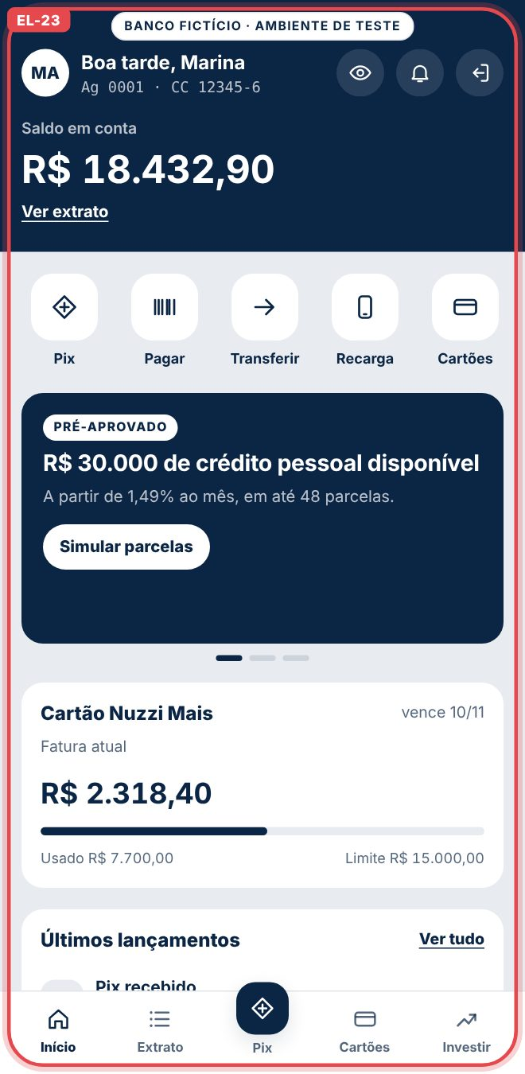
EL-24 | /inicio | Topo | Ícone de olho | #btn-saldo | Toque | toggle_balance | state=hidden ou visible | O valor do saldo não é enviado. | docs/prints/EL-24.jpg | 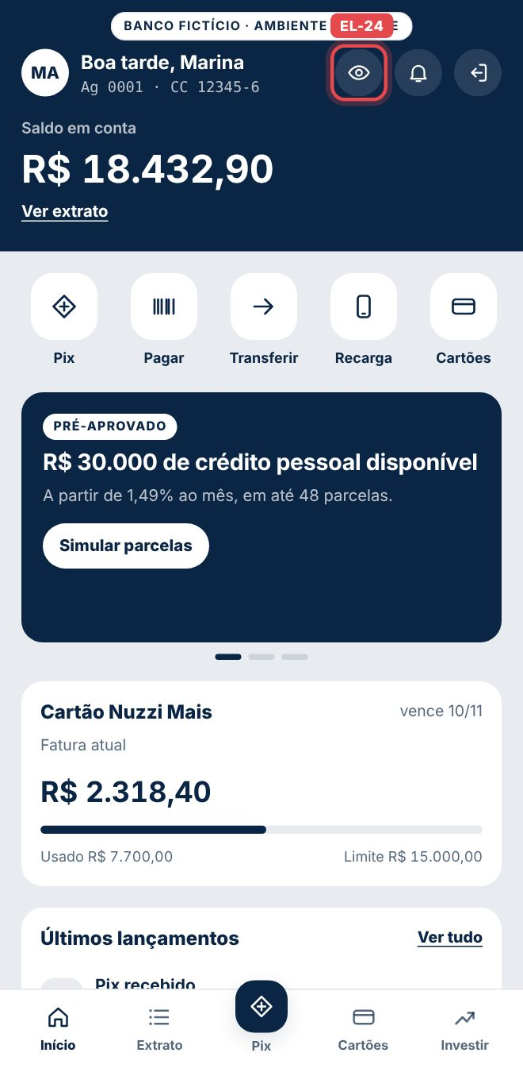
EL-25 | /inicio | Topo | Sino de notificações | [data-item=notificacoes] | Toque | quick_action | action_id=notificacoes · page_path=/inicio |  | docs/prints/EL-25.jpg | 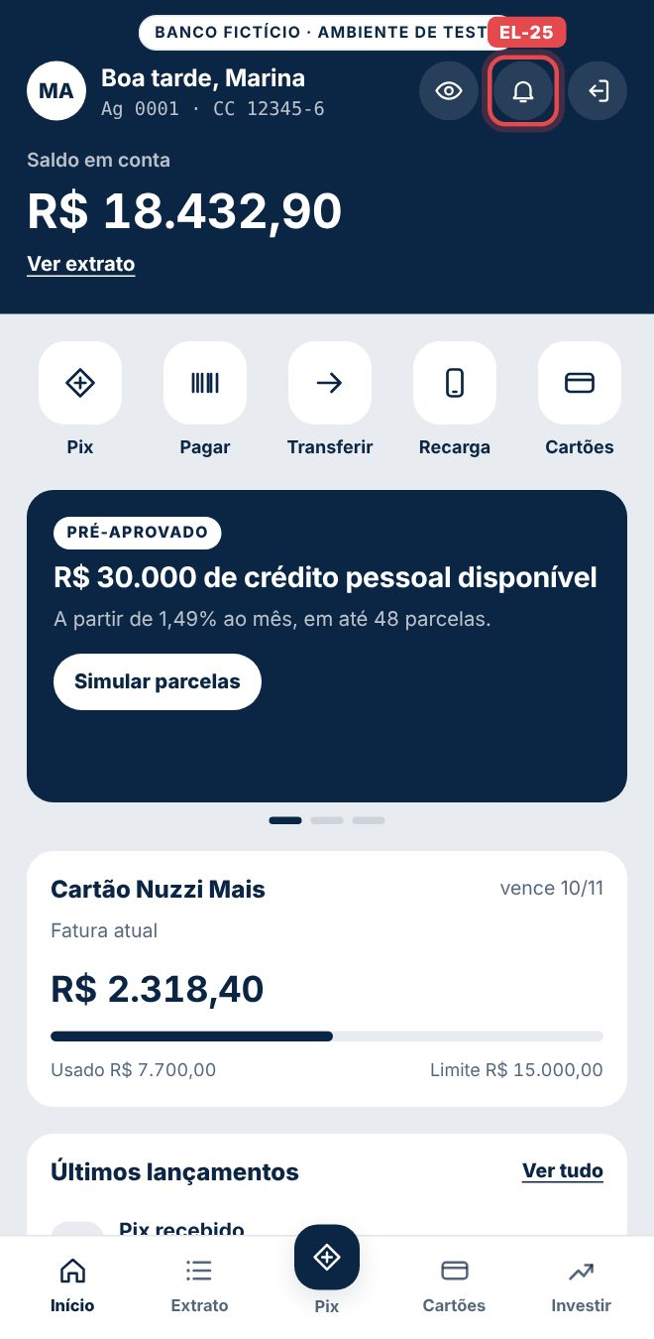
EL-26 | /inicio | Topo | Ícone Sair | #btn-sair | Toque | logout → page_view | user_id · depois page_path=/acesso · login_status=logged_out |  | docs/prints/EL-26.jpg | 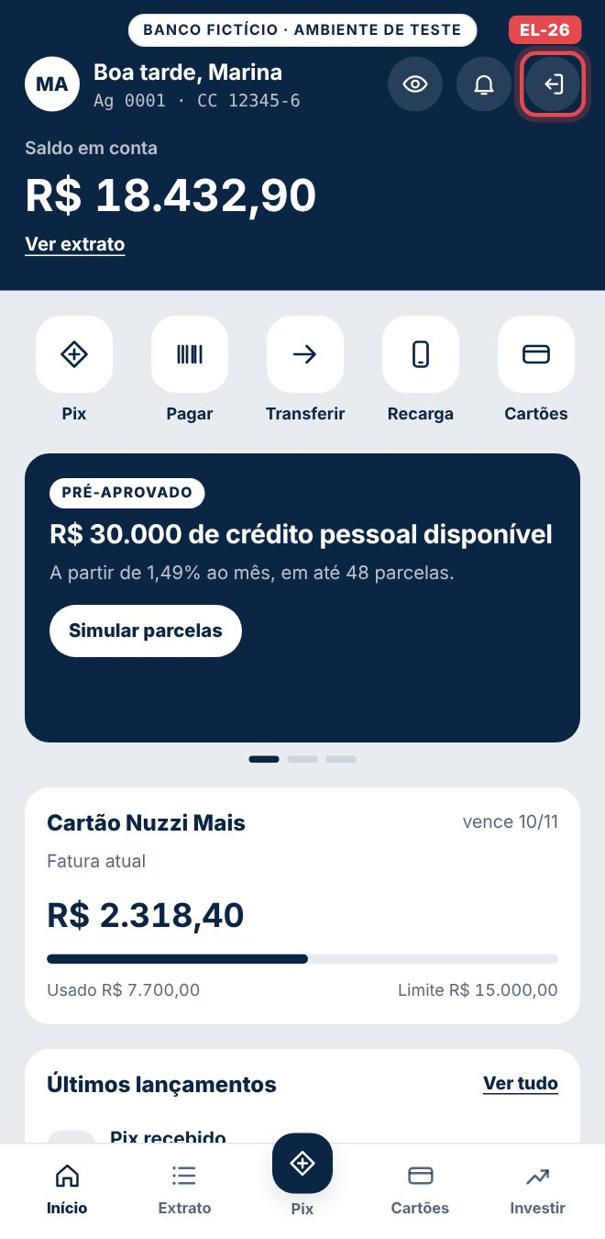
EL-27 | /inicio | Saldo | Ver extrato | [data-track=inicio_ver_extrato] | Toque | select_content → page_view | item_id=inicio_ver_extrato · depois page_path=/extrato |  | docs/prints/EL-27.jpg | 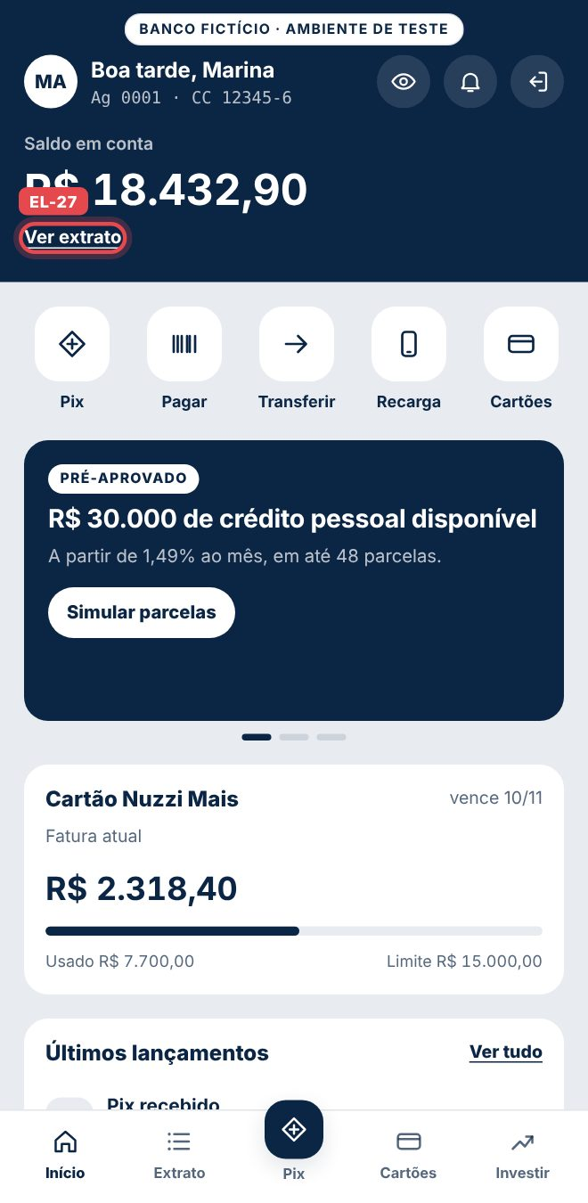
EL-28 | /inicio | Atalhos | Pix | [data-track=atalho_pix] | Toque | select_content → page_view | item_id=atalho_pix · content_type=shortcut · depois page_path=/pix |  | docs/prints/EL-28.jpg | 
EL-29 | /inicio | Atalhos | Pagar | [data-item=pagar_boleto] | Toque | quick_action | action_id=pagar_boleto · page_path=/inicio |  | docs/prints/EL-29.jpg | 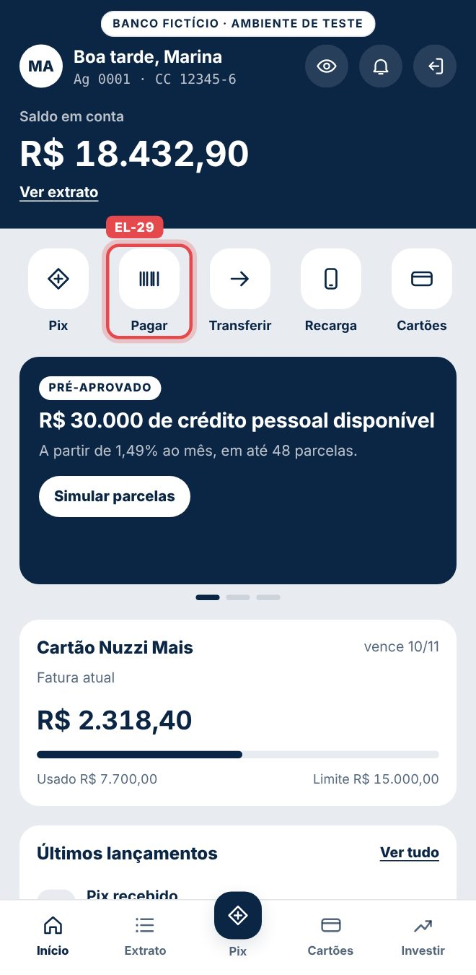
EL-30 | /inicio | Atalhos | Transferir | [data-item=transferir] | Toque | quick_action | action_id=transferir · page_path=/inicio |  | docs/prints/EL-30.jpg | 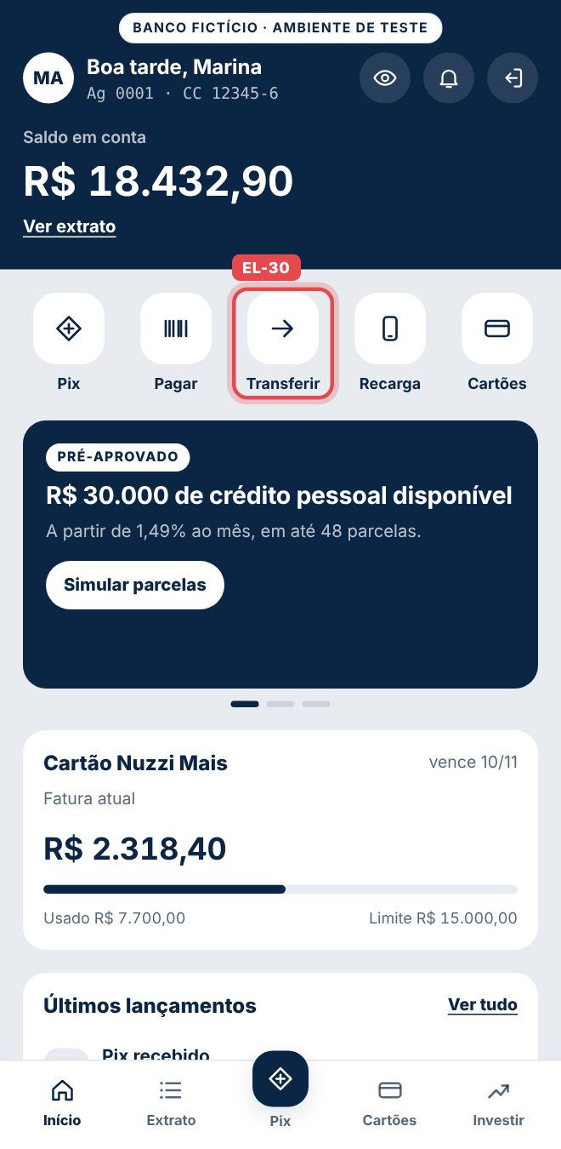
EL-31 | /inicio | Atalhos | Recarga | [data-item=recarga] | Toque | quick_action | action_id=recarga · page_path=/inicio |  | docs/prints/EL-31.jpg | 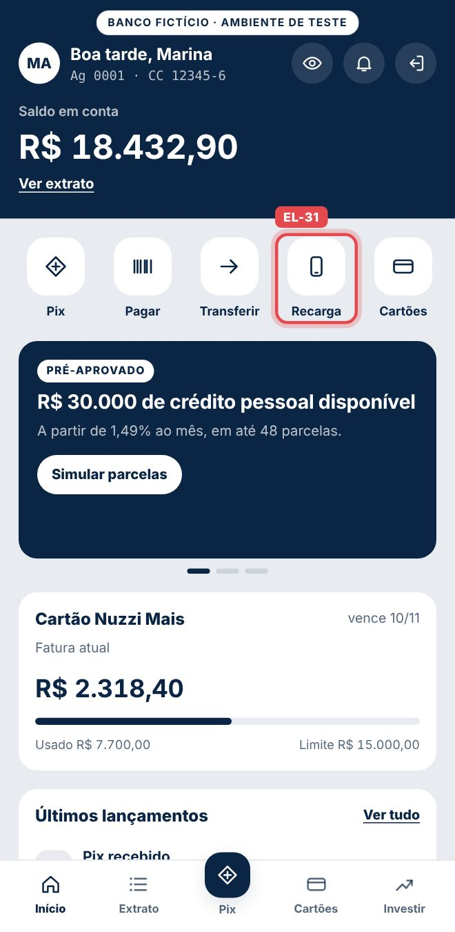
EL-32 | /inicio | Atalhos | Cartões | [data-track=atalho_cartoes] | Toque | select_content → page_view | item_id=atalho_cartoes · depois page_path=/cartoes |  | docs/prints/EL-32.jpg | 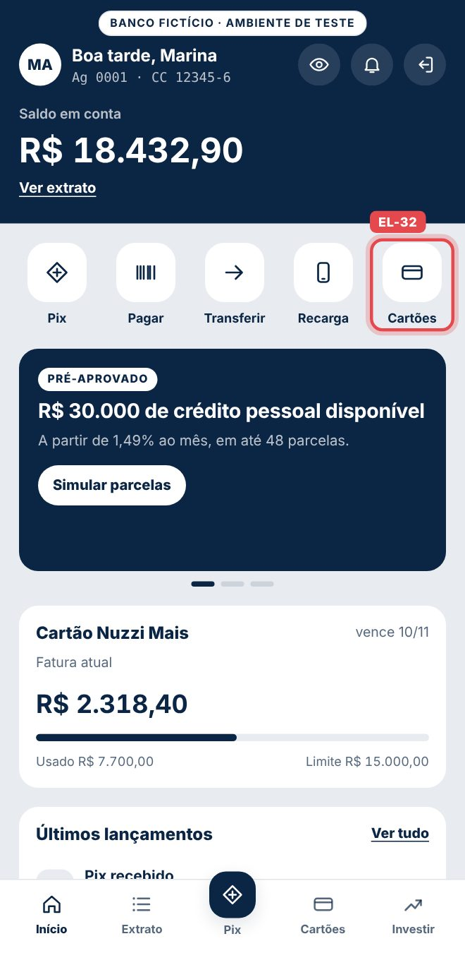
EL-33 | /inicio | Atalhos | Investir | [data-track=atalho_investir] | Toque | select_content → page_view | item_id=atalho_investir · depois page_path=/investimentos |  | docs/prints/EL-33.jpg | 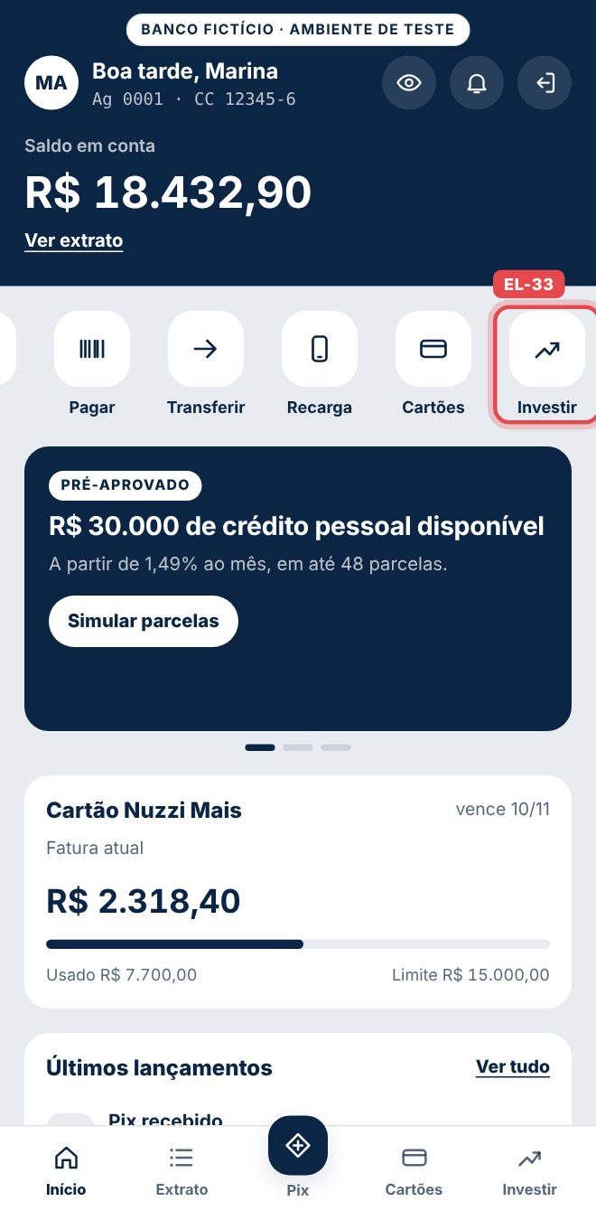
EL-34 | /inicio | Carrossel de ofertas | Indicadores e arrasto | [data-carousel=inicio_ofertas] | Arrastar ou tocar no indicador | carousel_navigate | carousel_id=inicio_ofertas · control=arrastar ou indicador |  | docs/prints/EL-34.jpg | 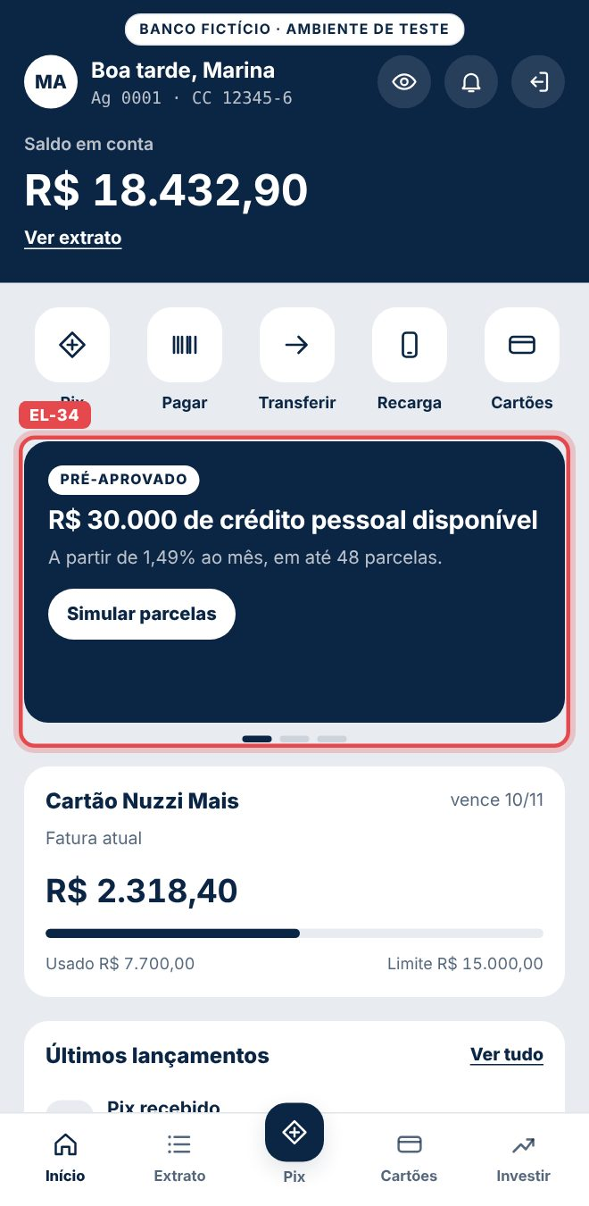
EL-35 | /inicio | Carrossel de ofertas | Banner Crédito pré-aprovado | [data-promo=bnr_credito_preaprovado] | Aparecer 60% na tela | view_promotion | promotion_id=bnr_credito_preaprovado · creative_slot=inicio_oferta_1 |  | docs/prints/EL-35.jpg | 
EL-36 | /inicio | Carrossel de ofertas | Botão Simular parcelas | [data-promo=bnr_credito_preaprovado] .promo-cta | Toque | select_promotion → offer_click | promotion_id=bnr_credito_preaprovado · offer_id=credito_preaprovado | offer_click está em Ajustar (sinal duplicado). | docs/prints/EL-36.jpg | 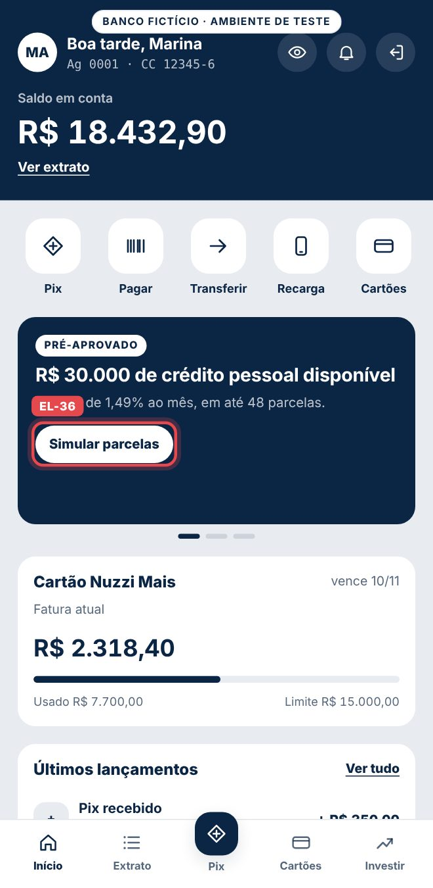
EL-37 | /inicio | Carrossel de ofertas | Banner Seguro cartão | [data-promo=bnr_seguro_cartao] | Aparecer 60% na tela | view_promotion | promotion_id=bnr_seguro_cartao · creative_slot=inicio_oferta_2 |  | docs/prints/EL-37.jpg | 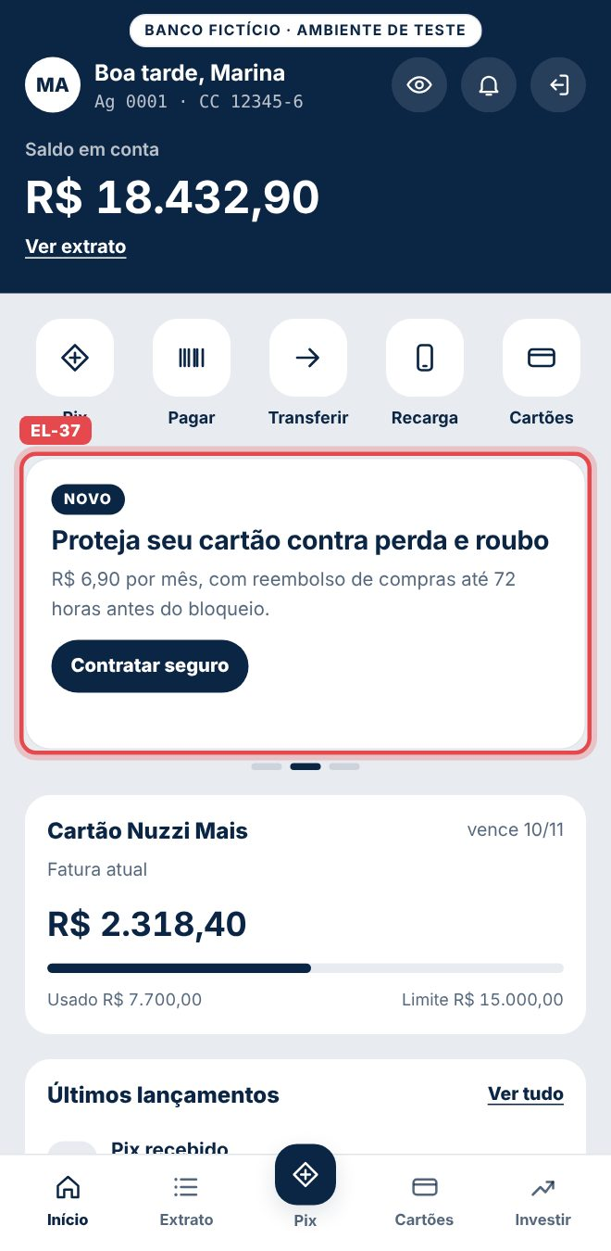
EL-38 | /inicio | Carrossel de ofertas | Botão Contratar seguro | [data-promo=bnr_seguro_cartao] .promo-cta | Toque | select_promotion → offer_click | promotion_id=bnr_seguro_cartao · offer_id=seguro_cartao |  | docs/prints/EL-38.jpg | 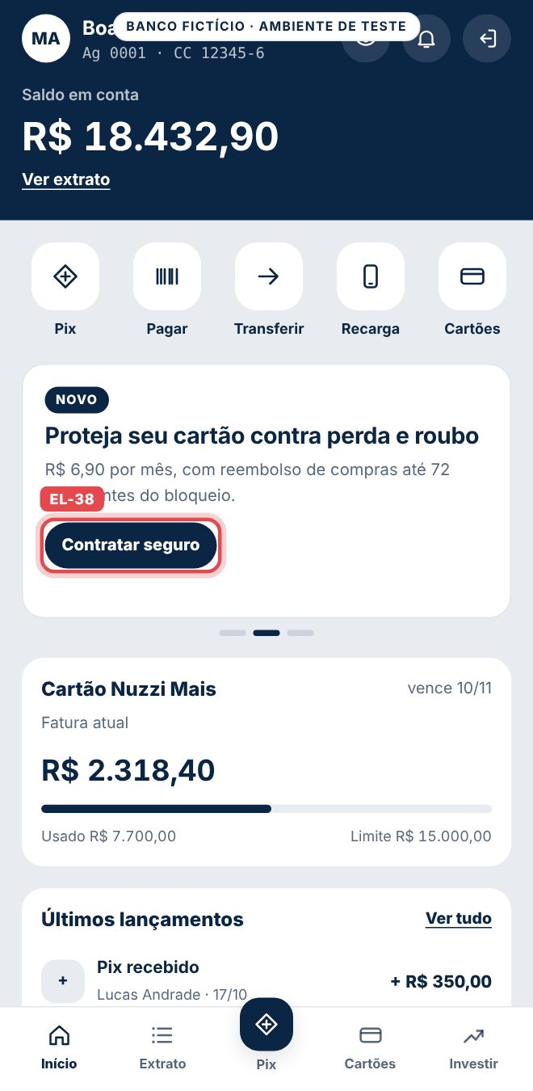
EL-39 | /inicio | Carrossel de ofertas | Banner Pix agendado | [data-promo=bnr_pix_agendado] | Aparecer 60% na tela | view_promotion | promotion_id=bnr_pix_agendado · creative_slot=inicio_oferta_3 |  | docs/prints/EL-39.jpg | 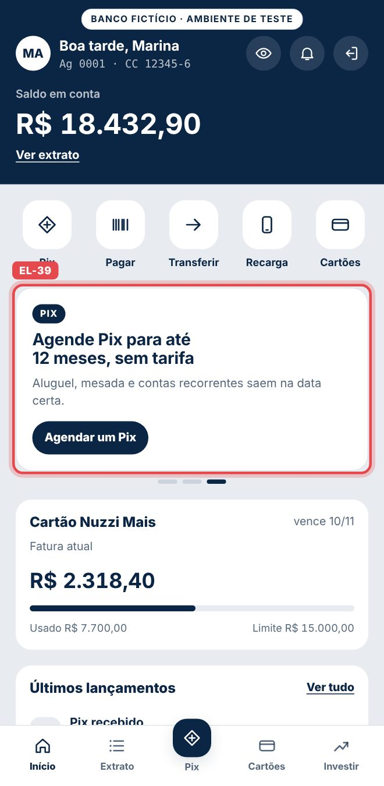
EL-40 | /inicio | Carrossel de ofertas | Botão Agendar um Pix | [data-promo=bnr_pix_agendado] .promo-cta | Toque | select_promotion → page_view | promotion_id=bnr_pix_agendado · depois page_path=/pix |  | docs/prints/EL-40.jpg | 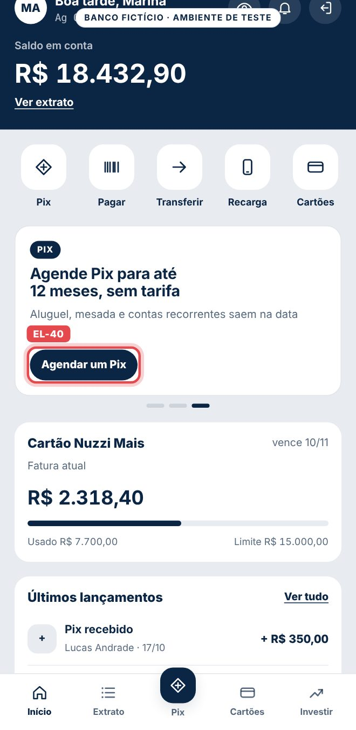
EL-41 | /inicio | Cartão da fatura | Cartão Nuzzi Mais (fatura) | [data-track=inicio_card_fatura] | Toque | select_content → page_view | item_id=inicio_card_fatura · link_text=Cartão Nuzzi Mais · depois page_path=/cartoes | link_text fixo: o valor da fatura não vai. | docs/prints/EL-41.jpg | 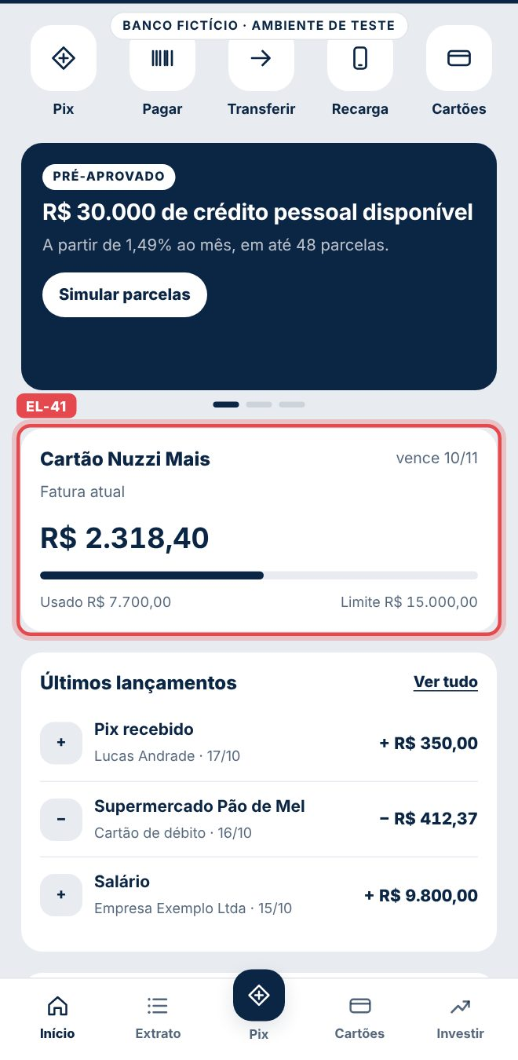
EL-42 | /inicio | Últimos lançamentos | Ver tudo | [data-track=inicio_extrato_completo] | Toque | select_content → page_view | item_id=inicio_extrato_completo · depois page_path=/extrato |  | docs/prints/EL-42.jpg | 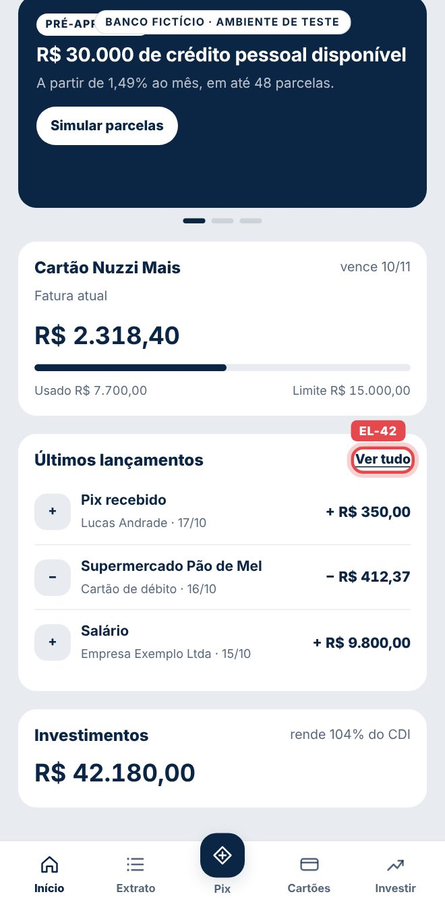
EL-43 | /inicio | Investimentos | Cartão de investimentos | [data-track=inicio_card_investimentos] | Toque | select_content → page_view | item_id=inicio_card_investimentos · link_text=Investimentos · depois page_path=/investimentos | link_text fixo: o total investido não vai. | docs/prints/EL-43.jpg | 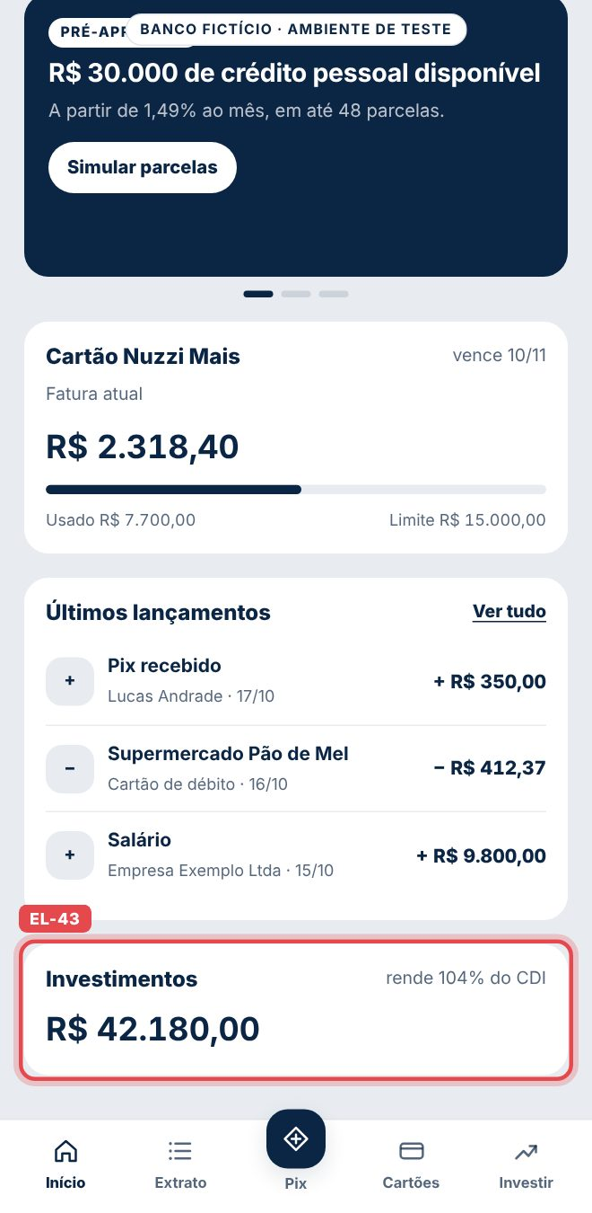
EL-44 | /extrato | Tela inteira | Extrato | [data-page=extrato] | Abrir | page_view | page_path=/extrato |  | docs/prints/EL-44.jpg | 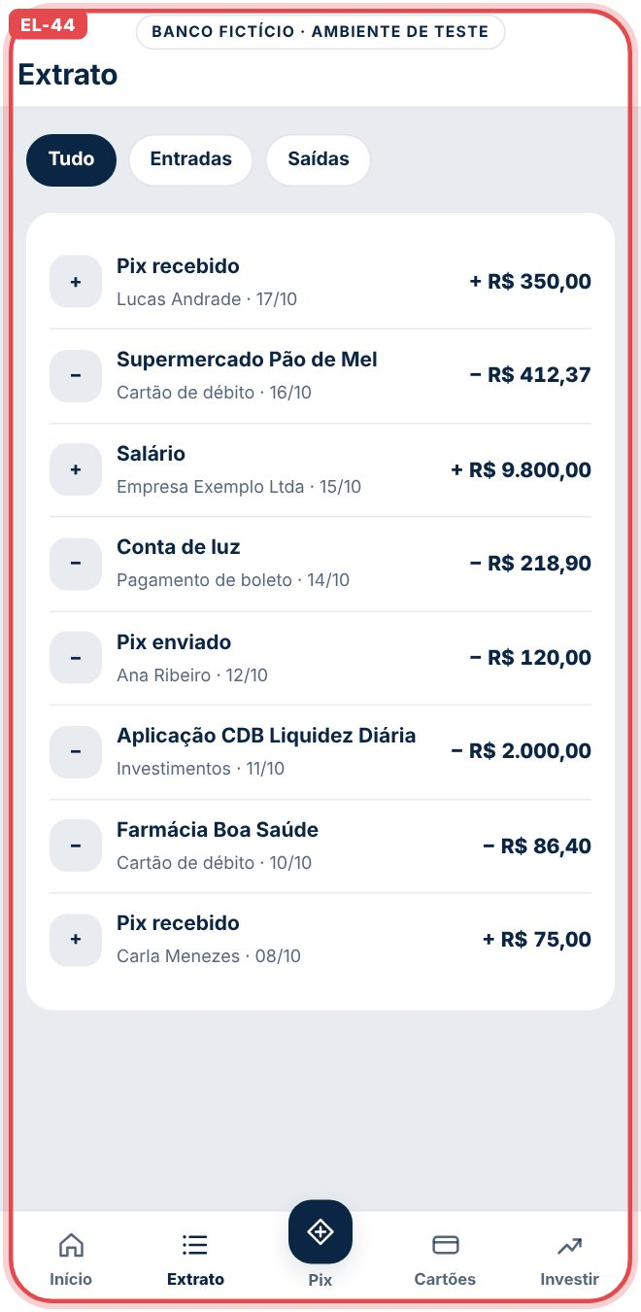
EL-45 | /extrato | Filtros | Tudo, Entradas, Saídas | [data-filter] | Toque num filtro diferente do atual | statement_filter | filter=todos, entradas ou saidas | Os lançamentos não são enviados. | docs/prints/EL-45.jpg | 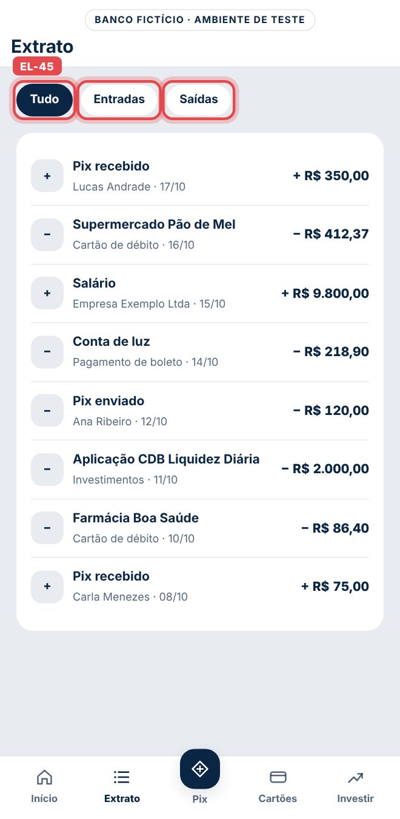
EL-46 | /pix | Tela inteira | Pix | [data-page=pix] | Abrir | page_view | page_path=/pix |  | docs/prints/EL-46.jpg | 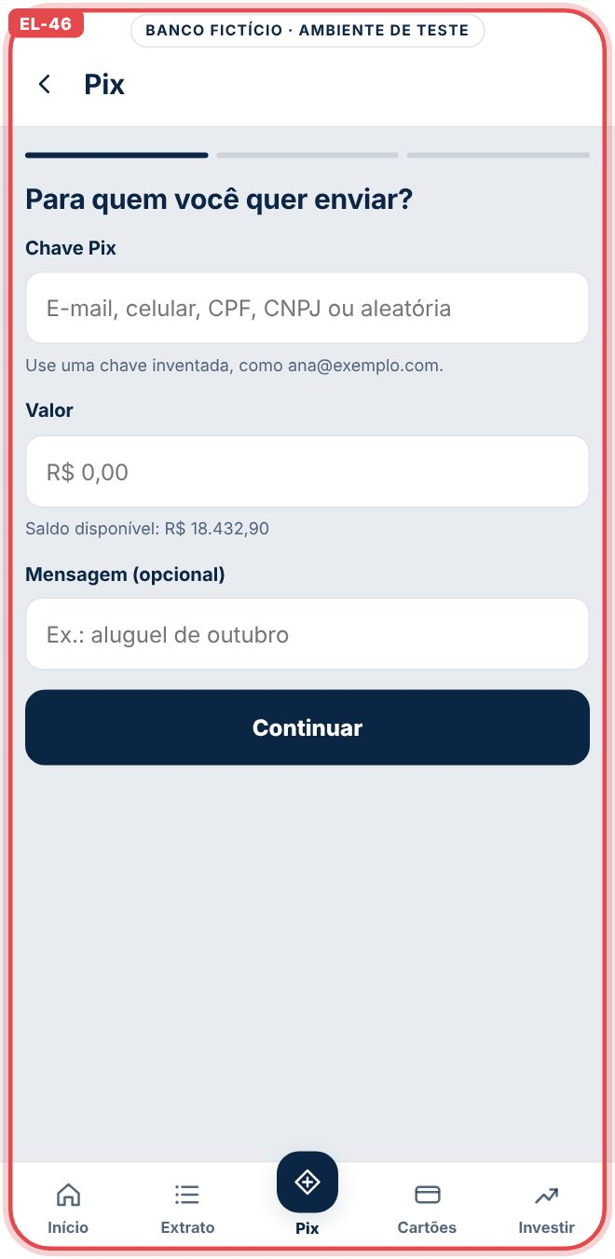
EL-47 | /pix | Topo | Seta Voltar | [data-track=pix_voltar] | Toque | select_content → page_view | item_id=pix_voltar · depois page_path=/inicio |  | docs/prints/EL-47.jpg | 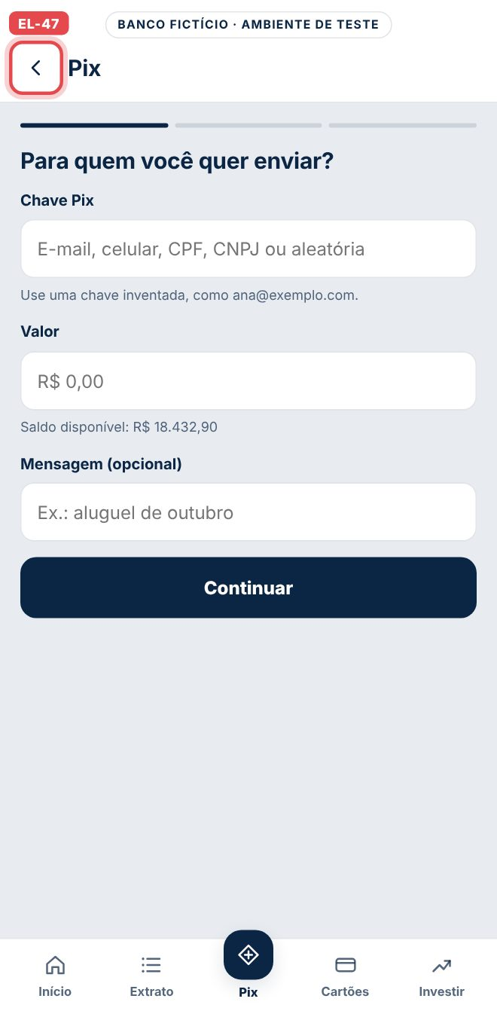
EL-48 | /pix | Etapa 1 · Dados | Campos chave, valor e mensagem | #pix-form | Primeiro foco num campo | pix_start | page_path=/pix | Uma vez a cada abertura do Pix. | docs/prints/EL-48.jpg | 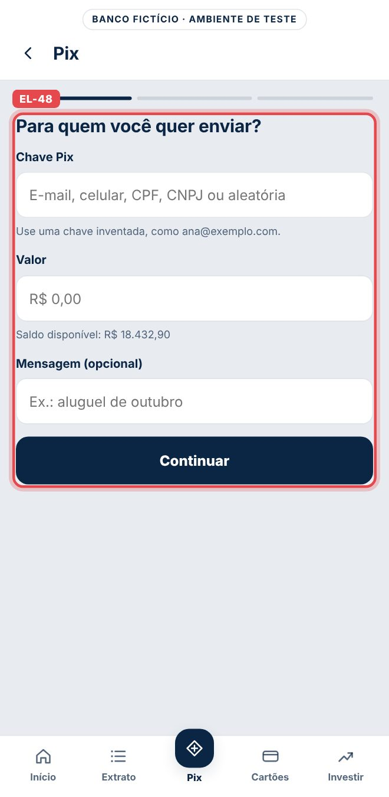
EL-49 | /pix | Etapa 1 · Dados | Botão Continuar com erro | #pix-form [type=submit] | Toque | pix_error | error_type=chave_vazia, valor_invalido ou saldo_insuficiente |  | docs/prints/EL-49.jpg | 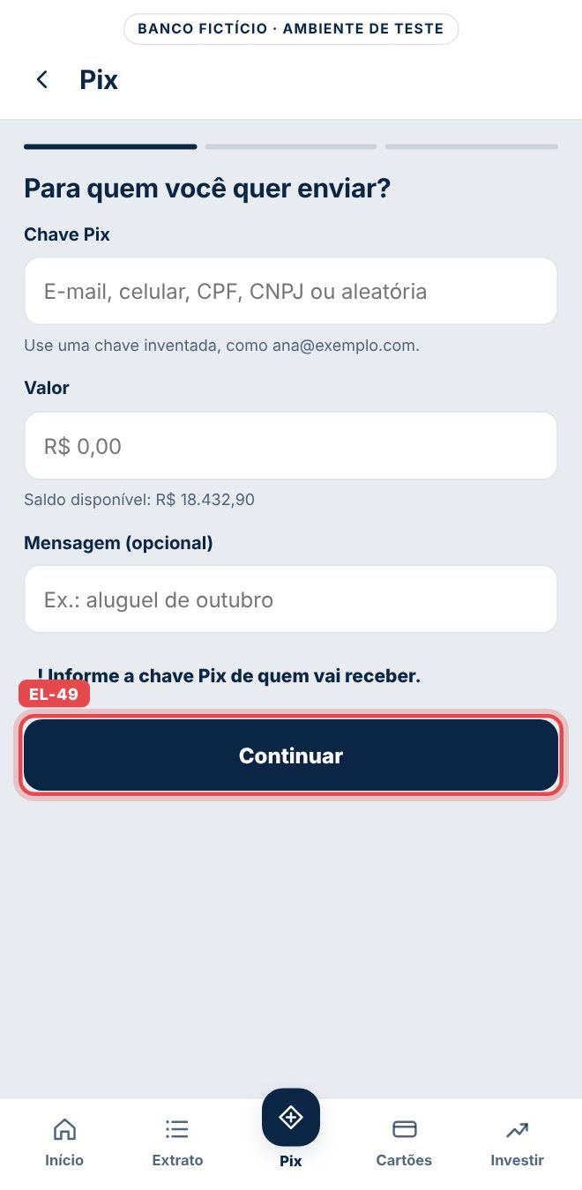
EL-50 | /pix | Etapa 1 · Dados | Botão Continuar válido | #pix-form [type=submit] | Toque | pix_review | value · currency=BRL · pix_key_type | A chave nunca é enviada. | docs/prints/EL-50.jpg | 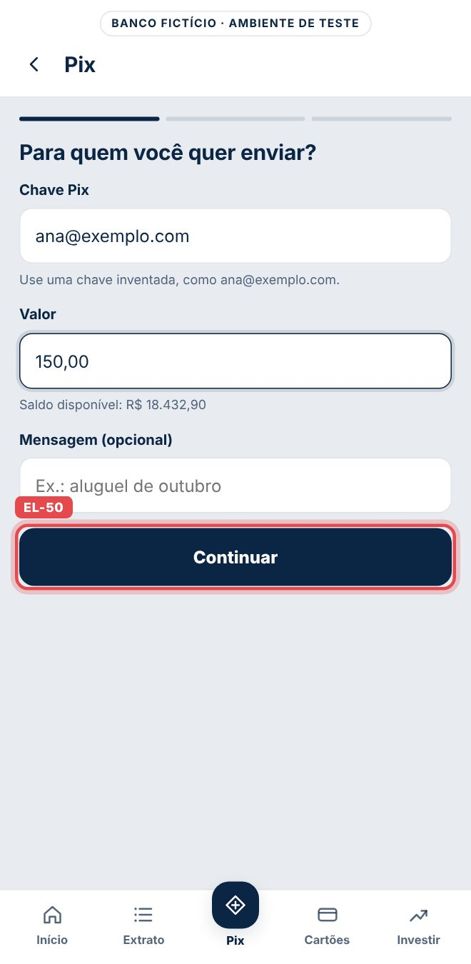
EL-51 | /pix | Etapa 2 · Revisão | Botão Confirmar Pix | #pix-confirmar | Toque | pix_success | transaction_id · value · currency=BRL · pix_key_type |  | docs/prints/EL-51.jpg | 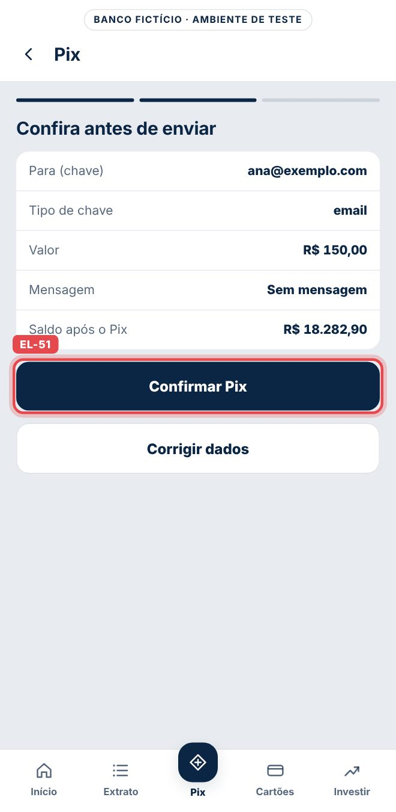
EL-52 | /pix | Etapa 2 · Revisão | Botão Corrigir dados | #pix-corrigir | Toque | pix_edit | step=revisao |  | docs/prints/EL-52.jpg | 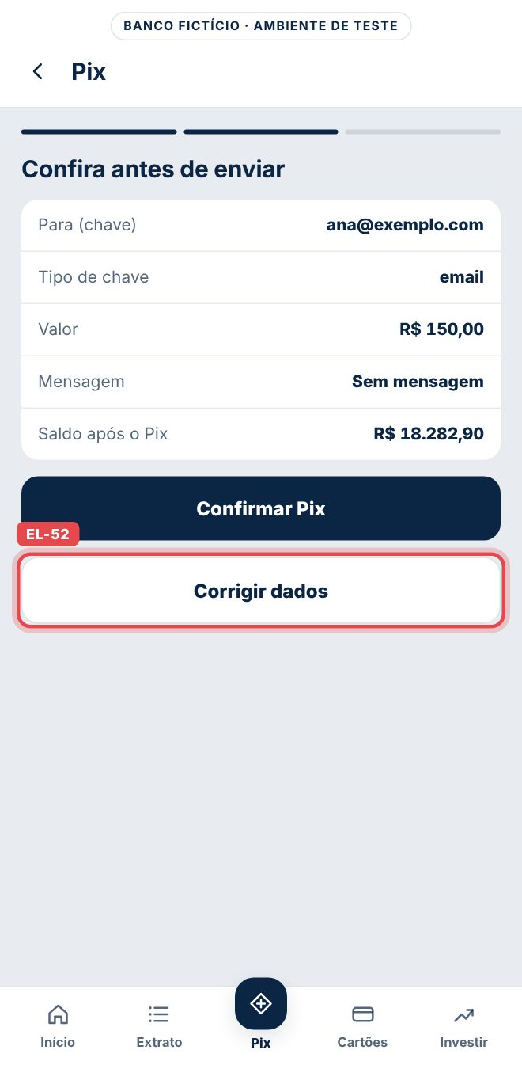
EL-53 | /pix | Etapa 3 · Comprovante | Voltar ao início | [data-track=pix_comprovante_inicio] | Toque | select_content → page_view | item_id=pix_comprovante_inicio · depois page_path=/inicio |  | docs/prints/EL-53.jpg | 
EL-54 | /pix | Etapa 3 · Comprovante | Fazer outro Pix | #pix-novo | Toque | pix_restart | (nenhum parâmetro) |  | docs/prints/EL-54.jpg | 
EL-55 | /cartoes | Tela inteira | Cartões | [data-page=cartoes] | Abrir | page_view | page_path=/cartoes |  | docs/prints/EL-55.jpg | 
EL-56 | /cartoes | Ações do cartão | Cartão virtual | [data-item=cartao_virtual] | Toque | quick_action | action_id=cartao_virtual · page_path=/cartoes |  | docs/prints/EL-56.jpg | 
EL-57 | /cartoes | Ações do cartão | Bloquear | [data-item=bloquear_cartao] | Toque | quick_action | action_id=bloquear_cartao · page_path=/cartoes |  | docs/prints/EL-57.jpg | 
EL-58 | /cartoes | Ações do cartão | Ajustar limite | [data-item=ajustar_limite] | Toque | quick_action | action_id=ajustar_limite · page_path=/cartoes |  | docs/prints/EL-58.jpg | 
EL-59 | /cartoes | Oferta | Banner Troque para o Nuzzi Black | [data-promo=bnr_upgrade_black] | Aparecer 60% na tela | view_promotion | promotion_id=bnr_upgrade_black · creative_slot=cartoes_oferta_1 |  | docs/prints/EL-59.jpg | 
EL-60 | /cartoes | Oferta | Botão Pedir o Black | [data-promo=bnr_upgrade_black] .promo-cta | Toque | select_promotion → card_request | promotion_id=bnr_upgrade_black · card_tier=black |  | docs/prints/EL-60.jpg | 
EL-61 | /cartoes | Cartão adicional | Botão Pedir adicional | [data-action=card_request][data-item=adicional] | Toque | card_request | card_tier=adicional | Sem select_promotion, porque não é banner. | docs/prints/EL-61.jpg | 
EL-62 | /investimentos | Tela inteira | Investimentos | [data-page=investimentos] | Abrir | page_view | page_path=/investimentos |  | docs/prints/EL-62.jpg | 
EL-63 | /investimentos | Renda fixa | Investir · CDB Liquidez Diária | [data-item=cdb_liquidez] | Toque | investment_intent | product_id=cdb_liquidez |  | docs/prints/EL-63.jpg | 
EL-64 | /investimentos | Renda fixa | Investir · LCI 90 dias | [data-item=lci_90] | Toque | investment_intent | product_id=lci_90 |  | docs/prints/EL-64.jpg | 
EL-65 | /investimentos | Renda fixa | Investir · CDB 2 anos | [data-item=cdb_ipca_2a] | Toque | investment_intent | product_id=cdb_ipca_2a |  | docs/prints/EL-65.jpg | 
EL-66 | /investimentos | Renda fixa | Investir · Fundo Nuzzi DI | [data-item=fundo_di] | Toque | investment_intent | product_id=fundo_di |  | docs/prints/EL-66.jpg | 
EL-67 | Telas logadas | Barra de abas | Início | [data-track=tab_inicio] | Toque | select_content → page_view | item_id=tab_inicio · content_type=tab_bar · depois page_path=/inicio | Aparece em /inicio, /extrato, /pix, /cartoes e /investimentos. | docs/prints/EL-67.jpg | 
EL-68 | Telas logadas | Barra de abas | Extrato | [data-track=tab_extrato] | Toque | select_content → page_view | item_id=tab_extrato · depois page_path=/extrato |  | docs/prints/EL-68.jpg | 
EL-69 | Telas logadas | Barra de abas | Pix | [data-track=tab_pix] | Toque | select_content → page_view | item_id=tab_pix · depois page_path=/pix |  | docs/prints/EL-69.jpg | 
EL-70 | Telas logadas | Barra de abas | Cartões | [data-track=tab_cartoes] | Toque | select_content → page_view | item_id=tab_cartoes · depois page_path=/cartoes |  | docs/prints/EL-70.jpg | 
EL-71 | Telas logadas | Barra de abas | Investir | [data-track=tab_investir] | Toque | select_content → page_view | item_id=tab_investir · depois page_path=/investimentos |  | docs/prints/EL-71.jpg | 

